CONTEXTO ESTRATEGICO
Elaboración y Diseño: MILENA DE LEON MENDOZA CC 39058006 | UNIVERSIDAD DEL MAGDALENA OFICINA DE CONTROL INTERNO SISTEMA DE GESTIÓN INTEGRAL DE LA CALIDAD “COGUI” ADMINISTRACIÓN DE RIESGOS | Página 1 de
 |  | Código: EI-F11
 |  | Versión: 06

?
CONTEXTO ESTRATEGICO
Fecha de Actualización (AAAA/MM/DD) | 2016-03-14
INSTITUCIONAL | Mapa de Riesgo Institucional
MISION | Formar ciudadanos éticos y humanistas, líderes y emprendedores, de alta calidad profesional, sentido de pertenencia, responsabilidad social y ambiental, capaces de generar desarrollo, en la Región Caribe y el país, traducido en oportunidades de progreso y prosperidad para la sociedad en un ambiente de equidad, paz, convivencia y respeto a los derechos humanos. (Plan de Desarrollo 2010-2019)
Equipo de Trabajo | RUTHBER ESCORCIA CABALLERO, Rector | Responsable Proceso Dirección y Planeación
 | CARLOS CORONADO, Relaciones Interinstitucionales GLORIA OROZCO, Acreditación EIRA ROSARIO MADERA, Gestión de la Calidad EDGAR SALAS BALLESTEROS, Comunicaciones | PEDRO ESLAVA ELJAIEK, Gestión Academica JOSE HENRY ESCOBAR, Gestión de Investigación PABLO VERA, Gestión de Extensión y Proyección Social
 | JOSE JULIAN RIOS, Gestión de Contratación RICARDO CAMPO REDONDO, Gestión Financiera HILDEMAR QUINTANA, Apoyo Tecnológico TIC MERCEDES DE LA TORRE, Gestión Documental JAIME NOGUERA SERRANO, Gestión Administrativa MARIA LUISA MENDEZ, Gestión del Talento Humano EDWIN GUTIERREZ, Gestión de Admisiones y Registro | MARIA FERNANDA REYES, Gestión y Rendición de Cuentas MILENA DE LEON MENDOZA, Evaluación Independiente

NORMATIVA
Ver http://cogui.unimagdalena.edu.co
Procesos / Control y Evaluación / Gestión y Rendición de Cuentas / Normatividad
 | FACTORES Riesos de GESTIÓN
Internos (Selección multiple) | Debilidades (Posibles Causa Internas)
Financieros | Falta de gestión de recursos para actividades de investigación. Disponibilidad presupuestal no coherente con las actividades misionales
Personal | Falta de apropiación de los procedimientos existentes por parte de los diferentes actores responsables de los procesos académico-administrativos. Alta carga laboral. Desconocimiento de la normatividad especifica. Falta de capacitación sobre el proceso de registro calificado a los nuevos responsablesde programas. Falta de capacitaciones en el manejo de la plataforma tecnológica. Falta capacitación del personal para formular y/o desarrollar proyectos de investigación. Desconocimiento o falta de revisión del perfil requerido. Personal insuficiente (docentes, administrativos y de apoyo) para atender las actividades académicas y administrativas. Falta de seguimiento a la ejecución del proyecto por parte del investigador. Desconocimiento de la normatividad de Propiedad Intelectual.
Procesos | Falta de revisión de los vencimientos del Registro Calificado de los Programas Académicos. La falta de Cómites de Autoevalción en cada programa. Inadecuada revisión del contexto de los procesos. Ausencia de politicas tendientes a la adquisición y/o desarrollo de herramientas de TIC. Falta política de vinculación para docentes. Falta de un Plan de Desarrollo Docente. Planeación inadecuada del proceso. Inadecuada Implementación de políticas de seguimiento y control a la ejecución de los procesos. Insuficientes mecanismos de control y seguimiento para el aseguramiento de la calidad. Desarticulación de planes de mejoramientos de los procesos con el plan de acción institucional. Dependencia en la toma de decisiones. Falta de agilización en los procesos.
Tecnología | Falta de herramientas tecnológicas o sistemas de información integrados que permitan la disponibilidad,seguimiento, control e integridad de la información en tiempo real. Falta de disponibilidad de Computadores en la Oficina de Relaciones Internacionales para establecer contactos, gestionar y trámitar alianzas con el fin de fomentar el desarrollo de acciones conjuntas en los ámbitos de la docencia, la investigación y la extensión (desarrollo social) con Universidades en el Exterior; en Dirección de Comunicaciones y en la emisora cultural para desarrollar las actividades periodisticas y de divulgación. Falta de Pagina de Internet (portal web) donde se pueda encontrar toda la información actualizada de las funciones, convenios y documentos pertinentes para la movilidad internacional entrante y saliente. Falta de Dispositivos de Seguridad
Comunicación Interna: | Falta de asertividad en los canales de comunicación Falta de entrega a tiempo de la documentación postcontractual que debe reposar en la carpeta contractual de los contratos de la Rectoría de la Universidad del Magdalena.
Otros? Cuales: | Cambios en la normativas internas
Externos (Selección multiple) | Amenazas (Posibles Causas Externas)
Económicos | Falta de asignación presupuestal, debido a que los proyectos de investigación depende en gran parte de cofinanciadores externos.
Medio Ambientales | Falta de energía para el desarrollo de las actividades Presencia de emisiones y residuos
Políticos | Desconocimiento de la legislación, regulación y políticas referentes a movilidad internacional entrante y saliente. Solicitudes al MEN despues del tiempo estipulado, es decir, con tiempos superiores a los 10 meses previsto para el caso de los registros calificados. Interpretación de las normas mas allá de lo que la ley no distingue, por parte del MEN en algunos casos Congestión de trámites en el MEN referente a solicitud de registro calificado. Falta de sincronización en las diferentes respuestas que deben emitir los entes gubernamentales, mas exactamente en los programas de la salud. Expedición de nueva normativa que afecte el proceso relacionado con el aseguramiento de la calidad, la acreditación y el mejoramiento continuo de los programas académicos de las Instituciones de Educación Superior. Reglamentación medio ambiental en algunos casos excesiva (Ejemplo: Licencias Ambientales, Demasiados Requisitos Permisos en Parques Para Investigación)
Sociales | Ausencia de Información sobre las condiciones sociopoliticas (dinamica social, seguridad, etc) y especificas en la movilidad (alojamiento,costos, entre otros) del personal en movilidad saliente de la Unimagdalena
Tecnológicos | Deficiencia de los provedores tecnológicos
Comunicación Externa: | Carencia de canales efectivos para la comunicación
Otros? Cuales:

IDENTIFICACIÓN
Elaboración y Diseño: MILENA DE LEON MENDOZA CC 39058006 | UNIVERSIDAD DEL MAGDALENA OFICINA DE CONTROL INTERNO SISTEMA DE GESTIÓN INTEGRAL DE LA CALIDAD “COGUI” ADMINISTRACIÓN DE RIESGOS |  |  |  | Página 1 de
 |  |  |  |  | Código: EI-F11
 |  |  |  |  | Versión: 06
?
IDENTIFICACION DEL RIESGOS
INSTITUCIONAL | Mapa de Riesgo Institucional
MISION | Formar ciudadanos éticos y humanistas, líderes y emprendedores, de alta calidad profesional, sentido de pertenencia, responsabilidad social y ambiental, capaces de generar desarrollo, en la Región Caribe y el país, traducido en oportunidades de progreso y prosperidad para la sociedad en un ambiente de equidad, paz, convivencia y respeto a los derechos humanos. (Plan de Desarrollo 2010-2019)
POSIBLES CAUSAS | CAUSAS | Nº | RIESGOS | DESCRIPCION DEL RIESGO | EFECTOS
Dadas por Factores Internos: * Financieros: Falta de gestión de recursos para actividades de investigación. Disponibilidad presupuestal no coherente con las actividades misionales * Personal: Falta de apropiación de los procedimientos existentes por parte de los diferentes actores responsables de los procesos académico-administrativos. Alta carga laboral. Desconocimiento de la normatividad especifica. Falta de capacitación sobre el proceso de registro calificado a los nuevos responsablesde programas. Falta de capacitaciones en el manejo de la plataforma tecnológica. Falta capacitación del personal para formular y/o desarrollar proyectos de investigación. Desconocimiento o falta de revisión del perfil requerido. Personal insuficiente (docentes, administrativos y de apoyo) para atender las actividades académicas y administrativas. Falta de seguimiento a la ejecución del proyecto por parte del investigador. Desconocimiento de la normatividad de Propiedad Intelectual. * Procesos: Falta de revisión de los vencimientos del Registro Calificado de los Programas Académicos. La falta de Cómites de Autoevalción en cada programa. Inadecuada revisión del contexto de los procesos. Ausencia de politicas tendientes a la adquisición y/o desarrollo de herramientas de TIC. Falta política de vinculación para docentes. Falta de un Plan de Desarrollo Docente. Planeación inadecuada del proceso. Inadecuada Implementación de políticas de seguimiento y control a la ejecución de los procesos. Insuficientes mecanismos de control y seguimiento para el aseguramiento de la calidad. Desarticulación de planes de mejoramientos de los procesos con el plan de acción institucional. Dependencia en la toma de decisiones. Falta de agilización en los procesos. * Tecnología: Falta de herramientas tecnológicas o sistemas de información integrados que permitan la disponibilidad,seguimiento, control e integridad de la información en tiempo real. Falta de disponibilidad de Computadores en la | Gestión de nuevos proyectos de movilidad, convenios y cooperación. Falta de vinculación de personal necesario en la Oficina de Relaciones Internacionales. | 1G | Relaciones Interinstitucionales. Concentrar labores múltiples en poco personal | Debido al crecimiento en la gestión de la Oficina de Relaciones Internacionales, se presenta poco personal para gran concentración de trabajo | Bajo rendimiento en la gestión
 | Desconocimiento de los usuarios en relacion al procedimiendo de registro de la movilidad internacional entrante y saliente | 2G | Relaciones Interinstitucionales. Escaso registro y control de la movilidad internacional entrante y saliente. | Ante el poco conocimiento por parte de los usuarios del citado procedimiento, no se realizan los registros respectivos | Bajo resultado en los indicadores. Percepciónes poco favorables en distintos escenarios (Visita de PARES, Evaluadores del MEN, SNIES y SUE). Bajo registro de movilidad internacional. Disminución de los recursos aportados por falta de información real.
 | Desconocimiento del personal de la Oficina de Relaciones internacionales y la comunidad universitaria de los procedimietos y requisitos nacionales e internacionales legales y migratorios | 3G | Relaciones Interinstitucionales. Gestionar la movilidad internacional sin requisitos legales | La comunidad universitaria y los extranjeros por desconocimiento o cualquier otra razón, no cumplen con los requisitos y disposiciones concernientes a la movilidad internacional entrante y saliente, desconocen los requisitos legales y las disposiciones | Sanciones y multas por los organismos competentes. Sanciones disciplinarias para los miembros de la comunidad universitaria al no cumplir con los requisitos para permanecer determinado tiempo en un país de destino. Presentar inconvenientes por la no adquisición de un seguro medico internacional que cubra su estadia en el exterior.
 | 1. Poco conocimiento y difusión de la política de autoevaluación y del funcionamiento de la misma | 4G | Acreditación. Insuficiente Implementación de la Política Institucional de Autoevaluación, Acreditación y Aseguramiento de la calidad | Captación y aceptación subjetiva de la política de autoevaluación, acreditación y aseguramiento de la calidad. | 1. Atraso en la dinámica de fortalecimiento de la cultura de autoevaluación, acreditación y mejoramiento continuo en los programas académicos. 2. Bajo desarrollo en los procesos académicos 3. Incumplimiento de las metas del plan de gobierno.
 | 1. Poco conocimiento referente al proceso de Acreditación o registro calificado por parte de directivos, así como de la política de autoevaluación y del funcionamiento de la misma. 2. Inadecuada ejecución de procedimientos, lineamientos y formatos establecidos en el COGUI o por instancias externas de control. | 5G | Acreditación. Deficiencia en la calidad técnica de los informes | Deficiencia en la calidad técnica de los informes de autoevaluación con fines de acreditación de los programas o de los informes para la renovación del registro calificado. | 1. Informes que no corresponden con las realidades del programa 2. Pérdida de credibilidad en los procesos de autoevaluación y mejora continua 3. Requerimiento de información complentaria (Auto)
 | 1. Pocas competencias en la administración del trámite de registro calificado o acreditación, de algunos directivos para el cumplimiento de procedimientos y lineamientos 2. Baja calidad de los programas académicos | 6G | Acreditación. Negación de la acreditación o de la renovación de registro calificado | Negación de la acreditación de alta calidad o del registro calificado por el no cumplimiento de los lineamientos y/o requisitos establecidos por el el Ministerio de Educación Nacional y la Institución. | 1. Desprestigio tanto de la Institución como del programa académico 2. Baja posibilidad de continuar con el proceso de Acreditación Institucional
 | * Poco espacio físico adecuado según la naturaleza de la Oficina asignado para la ejecución de las actividades de la OAC, en consideración a la interrelación permanente que desarrollan sus funcionarios con la comunidad académica. * Falta de un soporte tecnológico que facilite el seguimiento a los procesos y la integración de un acervo documental con información institucional para la elaboración de los documentos | 7G | Acreditación. Incumplimiento en algunas actividades establecidas en el plan de trabajo | Incumplimiento de actividades establecidas en el plan de trabajo por la dipersión que se tiene en los funcionarios además de la falta de herrramienta tecnológica para el seguimiento de los procesos. | * Incumplimiento de los indicadores establecidos en el plan de trabajo, SCG, plan de gobierno y plan de desarrollo * Poca interacción de los funcionarios en la ejecución de actividades encaminadas a los procesos de autoevaluación, acreditación y aseguramiento de la calidad de los programas.
 | 1. Solicitudes al MEN despues del tiempo estipulado, es decir, con tiempos superiores a los 10 meses previsto para el caso de los registros calificados. 2. Interpretación de las normas mas allá de lo que la ley no distingue, por parte del MEN en algunos casos 3. Congestión de trámites en el MEN referente a solicitud de registro calificado. 4. Falta de sincronización en las diferentes respuestas que deben emitir los entes gubernamentales, mas exactamente en los programas de la salud. | 8G | Acreditación. Retraso en el otorgamiento o renovacion del registro calificado | Al realizar la solicitud de registro calificado o renovación de los mismos, pueden acaecer dos momentos tardíos para la repuesta por parte del MEN: el primero esta relacionado con la completitud, es decir, la revisión de la documentación de nuestra solicitud y el segundo para la firma de la resolución de otorgamiento | 1. Suspensión de la oferta del programa por vencimiento de registro sin que se haya producido la respuesta del MEN. 2. Impacto en los indicadores de la Institución
 | Insuficientes mecanismos de control y seguimiento para el aseguramiento de la calidad. Desarticulación de planes de mejoramientos de los procesos con el plan de acción institucional. | 9G | Gestión de la Calidad. La alta dirección no asegura la disponibilidad de los recursos para el mantenimiento y mejora del sistema. | La falta de recursos no permite o retrasa la implementación de acciones de mejoramiento. | Suspensión o pérdida de los Certificados de la calidad. Pérdida de la cultura de la gestión de la calidad institucional.
 | Dependencia en la toma de decisiones. Demora en la revisión de los productos comunicativos por parte de la Alta Dirección y/o jefes. | 10G | Comunicaciones. Inoportuna e ineficaz divulgación de los productos comunicativos y publicitarios ante los usuarios internos y externos. | Que las publicaciones impresas, audiovisuales, radiales y virtuales; internas y externas, no se entreguen ni difundan bajo los tiempos y la periodicidad con que cada una fue creada | Disminución de los indicadores de calidad, pérdida de la credibilidad, presentación desactualizada de la información y discontinuidad de publicaciones.
 | 1. Falta de revisión de los vencimientos del Registro Calificado de los Programas Académicos. 2. Descuido por parte de personal responsable del proceso. 3. Alta carga laboral. 4. Desconocimiento de la normatividad especifica de cada programa por parte de éstos. 5.La falta de Cómites de Autoevalción en cada programa. 6. Falta de capacitación sobre el proceso de registro calificado a los responsables que ingresan nuevos en los distintos programas. 7.Falta o inadecada infratructura fisica y/o tecnologica | 11G | Gestión Academica. Pérdida de Registro Calificado de los Programas Académicos. | Posibilidad que la Universidad pierda el registro calificado de los Programas Académcos en virtud del incumplimiento de los requisitos y lineamientos exigidos por el MEN o por no hacer la solicitud de renovación en los tiempos establecidos. | 1. Reducción de la oferta académica. 2. Pérdida de la credibilidad institucional. 3. Impacto económico (Disminución de ingresos). 4. Deserción estudiantil.
...
 | Canales de comunicación deficientes. | 18G | Gestión de Extensión y Proyección Social. Limitada interacción e integración con las comunidades nacionales e internacionales en el fortalecimiento de la presencia de la Universidad en la vida social y cultural del país. | Restringida interacción de la Universidad con entidades nacionales y extranjeras para la promoción de los procesos desarrollados en las actividades de extensión y proyección social. | Bajo impacto social.
 | *Presencia de grupos armados en las zonas de influencia. *Deficiencia en las vías de acceso a las zonas de influencia. | 19G | Gestión de Extensión y Proyección Social. Interrupción en las actividades e incumplimiento de los proyectos de extensión y proyección social, en las zonas de influencia. | No cumplimiento de los objetivos, alcances y cronogramas de los proyectos y servicios a cargo del proceso de Extensión y Proyección Social, establecidos en el plan de calidad de los proyectos y en las cláusulas de cumplimiento de los convenios. | Incumplimiento contractual con los aliados. Sanciones. Pérdida de la imagen institucional.
 | Desconocimiento de las normas internas, externas y jurisprudenciales que rigen la celebración de contratos. | 20G | Gestión de Contratación. Celebración de contratos sin el cumplimiento de los requisitos internos y externos de carácter contractual | No aplicar la normatividad interna, externa y jursiprudencial vigente en la celebración de contratos. | Sanciones administrativas, disciplinarias, fiscales y penales, demandas.
 | Falta de entrega oportuna de la documentación relacionada con un contrato | 21G | Gestión de Contratación. Documentación incompleta en la carpeta contractual | Carpetas contratuales sin los documentos que se generen en las diferentes etapas cuyo ordenador del gasto sea Rectoría | Sanciones administrativas, disciplinarias, fiscales y penales, demandas.
 | Falta de personal de seguridad. Falta de dispositivos de seguridad. poco sistema de iluminación. | 22G | Gestión Administrativa. Inseguridad en el campus | Hurtos y robos en el interior de la Universidad | Demandas Detrimento del patrimonio Incremento de la prima de poliza de seguros Perdida de imagen
 | Incumplimiento de los Programas formulados para el manejo adecuado de los residuos generados en las actividades desarrolladas. Falta de asignación presupuestal para la implementación del PGIR. | 23G | Gestión Administrativa. Inadecuado gestión de los residuos | Impactos negativos por inadecuado manejo de residuos en su almacenamiento y disposición intermedia, temporal y central, recolección, transporte y disposición final | Afectación y riesgos a la salud Contaminación ambiental Sanciones ambientales
 | 1. Falta de mecanismos o herramientas para evaluar las competencias laborales de los servidores públicos. 2. Falta de seguimiento y de exigencia de competencias por parte de los jefes o responsables de área. 3. Deficientes procesos de inducción y reinducción a los empleados. 4. Poco compromiso de los jefes en desarrollar el proceso de inducción y reinducción al personal vinculado a su depedencia. | 24G | Gestión del Talento Humano. Deficiente desempeño laboral de los funcionarios de la Universidad. | Incumplimiento de las funciones, objetivos y contribucciones del cargo por parte de los empleados de la Universidad. | 1. Deficiencias de los procesos. 2. Baja calidad en la prestación de los servicios. 3. Incumplimiento de objetivos institucionales. 4. Insatisfacción de los usuarios finales de los servicios prestados por la dependencia. 5. Incumplimiento de los requerimientos legales aplicables a la institución. 6. Incumplimiento de las funciones propias de cada empleo.
 | 1. Falta de Formulación del plan de incentivos para los empleados. 2.Falta de diagnostico integral de las necesidades reales de los funcionarios frente al programas de Bienestar Social Laboral. | 25G | Gestión del Talento Humano. Falta de plan de incentivos y/o estímulos. | La ausencia de un Plan de Incentivos y/o Estímulos no permite ni fomenta el reconocimiento de las capacidades individuales y/o grupales de los empleados al servicio de la institución | 1. Inconformidad de los empleados. 2. Desestimulación del desempeño laboral. 3. Inadecuado ambiente laboral.
 | 1. Reporte tardío de la información de personal vinculado y/o contratado y de estudiantes de prácticas. 2. Omisión de información del personal vinculado y/o contratado y de estudiantes en prácticas. | 26G | Gestión del Talento Humano. Demoras en la afilicación de catedráticos y ocasionales al Sistema de Seguridad Social Integral, y de los contratistas y estudiantes de Práctica a la Administradora de Riesgos Laborales. | No sean afiliados oportunamente los empleados al Sistema de Seguridad Social Integral y los contratistas y estudiantes de práctica a la ARL | 1. Incumplimiento de obligaciones del empleador y/o contratante. 2. Sanciones y/o multas. 3. Demandas con repercusiones económicas.
 | Baja disponibilidad en el equipo de trabajo en el seguimiento del sistema de control interno. Inadecuada planeación de las auditorias Desconocimiento de las responsabilidades dadas por normas internas y externas Poca colaboracion de los que intervienen en el desarrollo de los procesos Personal sin las competencias y conocimientos adecuadas Poca disponibilidad de la informacion | 27G | Evaluación Independiente. Deficiente evaluación y verificacion de la existencia, nivel de desarrollo y grado de efectividad del Sistema de Control Interno | No realizar o realizar de forma inadecuada la evaluación del SCI, de conformidad con las disposiciones legales y requisitos internos de la Universidad. | No consecución de metas misionales. Sanciones por los diferentes organos de control. Deterioro o perdida de los bienes o recursos publicos.
?
 | Baja disponibilidad en el equipo de trabajo en el seguimiento del sistema. Personal sin las competencias y conocimientos adecuadas Poca disponibilidad de la informacion de entrada Falta de cultura del autocontrol, autogestion y autorregulación | 28G | Evaluación Independiente. Deficiente evaluación del nivel de avance de las acciones pactadas en los planes de mejoramiento | Los planes de mejoramiento institucional acordados con los entes de control (Contraloría- MEN) así como los establecidos para mejoramiento de los procesos, se realizan superficialmente y sin las verificaciones suficientes para garantizar el cumplimiento. | Incumplimiento en el logro de metas y objetivos. Sanciones de organismos de control Deterioro o perdida de los bienes o recursos publicos.
RIESGOS DE CORRUPCIÓN
Debilidades (entre otras): • Ausencia Cultura de Ética y Buen Gobierno • Cambios en la alta dirección • Falta de control al poder • Discrecionalidad en la toma de decisiones • Insuficiente capacidad instalada • Infraestructura física no adecuada • Alta rotación de personal • Desmotivación de funcionarios • Falta cualificación del personal • Desconocimiento de las funciones • Concentración de conocimiento • No asignación de prioridades • No distribución de acuerdo a competencias • Omisión de procedimientos legales • Baja visibilidad de las acciones • Falta de Planeación y de coherencia de los procesos • Falta de definición de puntos de control • Bajo nivel de automatización en el seguimiento de los procesos • Gestión documental deficiente • Asimetrías de la información • Erróneas herramientas tecnológicas Amenazas (entre otras): • Cambios regulatorios y técnicos • Apatía de los grupos de interés • Recortes presupuestales • Desconocimiento de los usuarios en el manejo del sistema de trámites • Gran demanda de información personalizada por la ciudadanía • Presiones por parte de personas, gremios o entidades externas | Concentración de autoridad o exceso de poder. Extralimitación de funciones. Ausencia Cultura de Ética y Buen Gobierno. | 1C | Relaciones Interinstitucionales. Tráfico de Influencias | Otorgar becas y/o apoyos economicos bajo algun interes particular
 | Ausencia de cultura de información | 2C | Dirección y Planeación. Ausencia o debilidad de procesos y procedimientos para la gestión administrativa y misional | Inexistencia o debilidad en canales de entrega y acceso a la información por parte de la ciudadanía o de los mismos servidores públicos de la entidad.
 | Desconocimiento de la ley | 3C | Dirección y Planeación. Prevaricato | Es la toma de decisiones (Resolución, dictamen o concepto) contrarias a la ley.
 | Omisión de procedimientos legales | 4C | Dirección y Planeación. Malversación de Recursos | Desviar recursos públicos a objetivos distintos a los consignados en el presupuesto. (Peculado por aplicación oficial diferente)
 | Deficiente o débil organización en el acervo documental | 5C | Acreditación. Deficiencias en el manejo documental y de archivo | En ocasiones no se pueden atender peticiones o solicitudes de manera ágil por no tener un archivo documental organizado acorde con la caractaresticas de la Oficina y las funciones asignadas a la misma
 | Bajo numero de personal adscrito a la Oficina | 6C | Acreditación. Concentración de información de determinadas actividades o procesos en una persona | Por el poco personal que se tiene asignado a la Oficina, se tiene centralizada algunas responsabilidades a funcionarios atomizando la información en la persona.
 | Falta de cualificación del personal Alta rotación de personal Concentración de conocimiento | 7C | Gestión de la Calidad. Concentración de información de determinadas actividades o procesos en una persona | Falta trabajo en equipo, que beneficie el logro de objetivos y emplear de manera racional los recursos disponibles. Es posible que se refleje la poca participación del personal en la documentación de actividades.
 | Gestión documental deficiente | 8C | Gestión de la Calidad. Deficiencias en el manejo documental y de archivo | Control no adecuado de los documentos del proceso.
 | Concentración de conocimiento | 9C | Comunicaciones Concentración de información de determinadas actividades o procesos en una persona | Falta de transferencia del conocimiento que beneficie el logro de los objetivos.
 | 1. Cambios en la alta dirección | 10C | Gestión Academica. Ausencia de canales de comunicación | Cuando se toman determinaciones o se planifican actividades relacionadas con el proceso de docencia, en ocasiones estas no fluyen hacia todas las personas que deben conocer y manejar la información.
...

ANALISIS
Elaboración y Diseño: MILENA DE LEON MENDOZA CC 39058006 |  | UNIVERSIDAD DEL MAGDALENA OFICINA DE CONTROL INTERNO SISTEMA DE GESTIÓN INTEGRAL DE LA CALIDAD “COGUI” ADMINISTRACIÓN DE RIESGOS |  |  |  |  |  | Página 1 de
 |  |  |  |  |  |  |  | Código: EI-F11
 |  |  |  |  |  |  |  | Versión: 06
?
ANALISIS DEL RIESGO
INSTITUCIONAL |  | Mapa de Riesgo Institucional
MISION |  | Formar ciudadanos éticos y humanistas, líderes y emprendedores, de alta calidad profesional, sentido de pertenencia, responsabilidad social y ambiental, capaces de generar desarrollo, en la Región Caribe y el país, traducido en oportunidades de progreso y prosperidad para la sociedad en un ambiente de equidad, paz, convivencia y respeto a los derechos humanos. (Plan de Desarrollo 2010-2019)
Nº | RIESGOS | ANALISIS
 |  | CALIFICACION |  |  |  |  |  | EVALUACIÓN
 |  | CAUSAS | POSIBILIDAD |  | EFECTOS | IMPACTO
1G | Relaciones Interinstitucionales. Concentrar labores múltiples en poco personal | Gestión de nuevos proyectos de movilidad, convenios y cooperación. Falta de vinculación de personal necesario en la Oficina de Relaciones Internacionales. | 3 | POSIBLE | Bajo rendimiento en la gestión | 3 | MODERADO | ALTA 3:3
2G | Relaciones Interinstitucionales. Escaso registro y control de la movilidad internacional entrante y saliente. | Desconocimiento de los usuarios en relacion al procedimiendo de registro de la movilidad internacional entrante y saliente | 3 | POSIBLE | Bajo resultado en los indicadores. Percepciónes poco favorables en distintos escenarios (Visita de PARES, Evaluadores del MEN, SNIES y SUE). Bajo registro de movilidad internacional. Disminución de los recursos aportados por falta de información real. | 4 | MAYOR | EXTREMA 3:4
3G | Relaciones Interinstitucionales. Gestionar la movilidad internacional sin requisitos legales | Desconocimiento del personal de la Oficina de Relaciones internacionales y la comunidad universitaria de los procedimietos y requisitos nacionales e internacionales legales y migratorios | 2 | IMPROBABLE | Sanciones y multas por los organismos competentes. Sanciones disciplinarias para los miembros de la comunidad universitaria al no cumplir con los requisitos para permanecer determinado tiempo en un país de destino. Presentar inconvenientes por la no adquisición de un seguro medico internacional que cubra su estadia en el exterior. | 4 | MAYOR | ALTA 2:4
4G | Acreditación. Insuficiente Implementación de la Política Institucional de Autoevaluación, Acreditación y Aseguramiento de la calidad | 1. Poco conocimiento y difusión de la política de autoevaluación y del funcionamiento de la misma | 3 | POSIBLE | 1. Atraso en la dinámica de fortalecimiento de la cultura de autoevaluación, acreditación y mejoramiento continuo en los programas académicos. 2. Bajo desarrollo en los procesos académicos 3. Incumplimiento de las metas del plan de gobierno. | 4 | MAYOR | EXTREMA 3:4
5G | Acreditación. Deficiencia en la calidad técnica de los informes | 1. Poco conocimiento referente al proceso de Acreditación o registro calificado por parte de directivos, así como de la política de autoevaluación y del funcionamiento de la misma. 2. Inadecuada ejecución de procedimientos, lineamientos y formatos establecidos en el COGUI o por instancias externas de control. | 1 | RARO | 1. Informes que no corresponden con las realidades del programa 2. Pérdida de credibilidad en los procesos de autoevaluación y mejora continua 3. Requerimiento de información complentaria (Auto) | 4 | MAYOR | ALTA 1:4
6G | Acreditación. Negación de la acreditación o de la renovación de registro calificado | 1. Pocas competencias en la administración del trámite de registro calificado o acreditación, de algunos directivos para el cumplimiento de procedimientos y lineamientos 2. Baja calidad de los programas académicos | 3 | POSIBLE | 1. Desprestigio tanto de la Institución como del programa académico 2. Baja posibilidad de continuar con el proceso de Acreditación Institucional | 4 | MAYOR | EXTREMA 3:4
...
19G | Gestión de Extensión y Proyección Social. Interrupción en las actividades e incumplimiento de los proyectos de extensión y proyección social, en las zonas de influencia. | *Presencia de grupos armados en las zonas de influencia. *Deficiencia en las vías de acceso a las zonas de influencia. | 3 | POSIBLE | Incumplimiento contractual con los aliados. Sanciones. Pérdida de la imagen institucional. | 4 | MAYOR | EXTREMA 3:4
20G | Gestión de Contratación. Celebración de contratos sin el cumplimiento de los requisitos internos y externos de carácter contractual | Desconocimiento de las normas internas, externas y jurisprudenciales que rigen la celebración de contratos. | 1 | RARO | Sanciones administrativas, disciplinarias, fiscales y penales, demandas. | 4 | MAYOR | ALTA 1:4
21G | Gestión de Contratación. Documentación incompleta en la carpeta contractual | Falta de entrega oportuna de la documentación relacionada con un contrato | 3 | POSIBLE | Sanciones administrativas, disciplinarias, fiscales y penales, demandas. | 4 | MAYOR | EXTREMA 3:4
22G | Gestión Administrativa. Inseguridad en el campus | Falta de personal de seguridad. Falta de dispositivos de seguridad. poco sistema de iluminación. | 4 | PROBABLE | Demandas Detrimento del patrimonio Incremento de la prima de poliza de seguros Perdida de imagen | 5 | CATASTRÓFICO | EXTREMA 4:5
23G | Gestión Administrativa. Inadecuado gestión de los residuos | Incumplimiento de los Programas formulados para el manejo adecuado de los residuos generados en las actividades desarrolladas. Falta de asignación presupuestal para la implementación del PGIR. | 4 | PROBABLE | Afectación y riesgos a la salud Contaminación ambiental Sanciones ambientales | 4 | MAYOR | EXTREMA 4:4
24G | Gestión del Talento Humano. Deficiente desempeño laboral de los funcionarios de la Universidad. | 1. Falta de mecanismos o herramientas para evaluar las competencias laborales de los servidores públicos. 2. Falta de seguimiento y de exigencia de competencias por parte de los jefes o responsables de área. 3. Deficientes procesos de inducción y reinducción a los empleados. 4. Poco compromiso de los jefes en desarrollar el proceso de inducción y reinducción al personal vinculado a su depedencia. | 5 | CASI CERTEZA | 1. Deficiencias de los procesos. 2. Baja calidad en la prestación de los servicios. 3. Incumplimiento de objetivos institucionales. 4. Insatisfacción de los usuarios finales de los servicios prestados por la dependencia. 5. Incumplimiento de los requerimientos legales aplicables a la institución. 6. Incumplimiento de las funciones propias de cada empleo. | 4 | MAYOR | EXTREMA 5:4
25G | Gestión del Talento Humano. Falta de plan de incentivos y/o estímulos. | 1. Falta de Formulación del plan de incentivos para los empleados. 2.Falta de diagnostico integral de las necesidades reales de los funcionarios frente al programas de Bienestar Social Laboral. | 5 | CASI CERTEZA | 1. Inconformidad de los empleados. 2. Desestimulación del desempeño laboral. 3. Inadecuado ambiente laboral. | 3 | MODERADO | EXTREMA 5:3
26G | Gestión del Talento Humano. Demoras en la afilicación de catedráticos y ocasionales al Sistema de Seguridad Social Integral, y de los contratistas y estudiantes de Práctica a la Administradora de Riesgos Laborales. | 1. Reporte tardío de la información de personal vinculado y/o contratado y de estudiantes de prácticas. 2. Omisión de información del personal vinculado y/o contratado y de estudiantes en prácticas. | 5 | CASI CERTEZA | 1. Incumplimiento de obligaciones del empleador y/o contratante. 2. Sanciones y/o multas. 3. Demandas con repercusiones económicas. | 5 | CATASTRÓFICO | EXTREMA 5:5
27G | Evaluación Independiente. Deficiente evaluación y verificacion de la existencia, nivel de desarrollo y grado de efectividad del Sistema de Control Interno | Baja disponibilidad en el equipo de trabajo en el seguimiento del sistema de control interno. Inadecuada planeación de las auditorias Desconocimiento de las responsabilidades dadas por normas internas y externas Poca colaboracion de los que intervienen en el desarrollo de los procesos Personal sin las competencias y conocimientos adecuadas Poca disponibilidad de la informacion | 1 | RARO | No consecución de metas misionales. Sanciones por los diferentes organos de control. Deterioro o perdida de los bienes o recursos publicos. | 4 | MAYOR | ALTA 1:4
28G | Evaluación Independiente. Deficiente evaluación del nivel de avance de las acciones pactadas en los planes de mejoramiento | Baja disponibilidad en el equipo de trabajo en el seguimiento del sistema. Personal sin las competencias y conocimientos adecuadas Poca disponibilidad de la informacion de entrada Falta de cultura del autocontrol, autogestion y autorregulación | 2 | IMPROBABLE | Incumplimiento en el logro de metas y objetivos. Sanciones de organismos de control Deterioro o perdida de los bienes o recursos publicos. | 4 | MAYOR | ALTA 2:4
?
RIESGOS DE CORRUPCIÓN
1C | Relaciones Interinstitucionales. Tráfico de Influencias | Concentración de autoridad o exceso de poder. Extralimitación de funciones. Ausencia Cultura de Ética y Buen Gobierno. | 3 | POSIBLE |  |  |  | MODERADA
2C | Dirección y Planeación. Ausencia o debilidad de procesos y procedimientos para la gestión administrativa y misional | Ausencia de cultura de información | 3 | POSIBLE |  |  |  | MODERADA
3C | Dirección y Planeación. Prevaricato | Desconocimiento de la ley | 3 | POSIBLE |  |  |  | MODERADA
4C | Dirección y Planeación. Malversación de Recursos | Omisión de procedimientos legales | 3 | POSIBLE |  |  |  | MODERADA
5C | Acreditación. Deficiencias en el manejo documental y de archivo | Deficiente o débil organización en el acervo documental | 3 | POSIBLE |  |  |  | MODERADA
6C | Acreditación. Concentración de información de determinadas actividades o procesos en una persona | Bajo numero de personal adscrito a la Oficina | 3 | POSIBLE |  |  |  | MODERADA
7C | Gestión de la Calidad. Concentración de información de determinadas actividades o procesos en una persona | Falta de cualificación del personal Alta rotación de personal Concentración de conocimiento | 3 | POSIBLE |  |  |  | MODERADA
8C | Gestión de la Calidad. Deficiencias en el manejo documental y de archivo | Gestión documental deficiente | 3 | POSIBLE |  |  |  | MODERADA
9C | Comunicaciones Concentración de información de determinadas actividades o procesos en una persona | Concentración de conocimiento | 3 | POSIBLE |  |  |  | MODERADA
10C | Gestión Academica. Ausencia de canales de comunicación | 1. Cambios en la alta dirección | 3 | POSIBLE |  |  |  | MODERADA
11C | Gestión Academica. Concentración de información de determinadas actividades o procesos en una persona | 1. No distribución de acuerdo a competencias | 3 | POSIBLE |  |  |  | MODERADA
...

VALORACIÓN
 |  |  |  |  |  | Página 1 de
 |  |  |  |  |  | Código: EI-F11
 |  |  |  |  |  | Versión: 06

?
...
 | EJERCICIO DEL CONTROL |  |  | EJECUCIÓN Y SEGUIMIENTO AL CONTROL
DISMINUYE | ¿EL CONTROL ESTA DOCUMENTADO? | ¿ES EFECTIVO PARA MINIMIZAR EL RIESGO? | ¿EL SISTEMA DEL CONTROL ES? | ¿POSEE RESPONSABLE? | ¿LA PERIODICIDAD ES ADECUADA? | ¿GUARDA EVIDENCIAS?
...
Posibilidad | SI | SI | Manual | SI | SI | SI
Posibilidad | SI | SI | Manual | SI | SI | SI
Posibilidad | SI | SI | Manual | SI | SI | SI
...
Posibilidad | SI | NO | Manual | SI | NO | SI
Posibilidad | NO | NO | Manual | SI | NO | SI
...
Posibilidad | SI | SI | Manual | SI | SI | SI
Posibilidad | SI | SI | Manual | SI | SI | SI
Posibilidad | SI | SI | Manual | SI | SI | SI
Posibilidad | SI | SI | Manual | SI | SI | SI
Posibilidad | SI | SI | Manual | SI | SI | SI
?
Posibilidad | SI | SI | Manual | SI | SI | SI
...
Posibilidad | SI | SI | Manual | SI | SI | SI
...
Posibilidad | SI | SI | Manual | SI | SI | SI
...
Posibilidad | SI | SI | Manual | SI | SI | SI
...

CONSOLIDACION DEL MAPA
 |  |  |  |  |  |  |  |  | Página 1 de
 |  |  |  |  |  |  |  |  | Código: EI-F11
 |  |  |  |  |  |  |  |  | Versión: 06

?
...
 |  |  |  |  |  |  |  | Fecha de Actualización (AAAA/MM/DD) |  | 2016-03-14
 |  |  |  |  |  | SUGERENCIAS/RECOMENDACIONES METODOLOGICAS |  | OPCIONES DE MANEJO | DEFINICIÓN DE ACCIONES | INDICADOR DE AVANCE
 | EVA INICIAL | N° del Control | CONTROLES EXISTENTES | PONDERACION CONTROLES | EVALUACION FINAL | OPCIONES DE MANEJO | ACCIONES
MODERADO | ALTA 3:3 | 1 |  |  | ALTA 3:3 | - Evitar Posibilidad de Ocurrencia- Reducir el Riesgo- Compartir o Transferir el Riesgo | - Tomar Acciones Preventivas y Correctivas | Compartir | Trabajo conjunto con Rectoría para contratación de personal | En Ejecución
 |  | 2
 |  | 3
MAYOR | EXTREMA 3:4 | 1 | Guia de tramites migratorios | 95 | ALTA 1:4 | - Reducir el Riesgo- Compartir o Transferir el Riesgo | - Tomar Acciones Correctivas | Evitar | Actualizacion constante. Difusion de la Guia. | En Ejecución
 |  | 2 | Difusión de procedimientos para el registro de la movilidad Internacional |  |  |  |  | Evitar | Seguimiento periodico a los controles existentes en el procedimiento. Difusión del procedimiento. | En Ejecución
 |  | 3 | Formatos para el registro de la movilidad. RI - F01 y RI - F02 |  |  |  |  | Evitar | Difusion adecuada de los formatos. Recopilacion de los soportes requeridos. | En Ejecución
MAYOR | ALTA 2:4 | 1 | Guia de tramites migratorios | 95 | ALTA 1:4 | - Reducir el Riesgo- Compartir o Transferir el Riesgo | - Tomar Acciones Correctivas | Evitar | Difusion adecuada de los formatos. Recopilacion de los soportes requeridos. | En Ejecución
...
 |  | 2
 |  | 3
CATASTRÓFICO | EXTREMA 5:5 | 1 | Procedimiento de vinculación de empleados | 43 | EXTREMA 5:3 | - Eliminar Causa(s)- Evitar Posibilidad de Ocurrencia- Reducir el Riesgo- Compartir o Transferir el Riesgo | - Replantear control(es) NO efectivo(s) - Tomar Acciones Preventivas y Correctivas | Reducir | Elaboración y aprobación del procedimiento de Seguridad Social | Sin Implementar
 |  | 2 | Relación de catedráticos, contratistas y estudiantes de prácticas.
 |  | 3
MAYOR | ALTA 1:4 | 1 | Revisión y aprobación del Plan Anual de Auditorias por el CCCI | 95 | ALTA 1:4 | - Reducir el Riesgo- Compartir o Transferir el Riesgo | - Tomar Acciones Correctivas | Asumir | Seguir ejecutando y monitoreando los controles existentes | No Aplica
 |  | 2 | Procedimiento de evaluación SCI
 |  | 3 | Seguimiento de indicadores de cumplimiento del plan anual de auditorias y de avances del sistema de control interno
MAYOR | ALTA 2:4 | 1 | Seguimiento de indicadores de ejecución del plan anual de auditorias, de asesorias y acompañamientos ejecutados y de informes entregados oportunamente | 95 | ALTA 1:4 | - Reducir el Riesgo- Compartir o Transferir el Riesgo | - Tomar Acciones Correctivas | Asumir | Seguir ejecutando y monitoreando los controles existentes | No Aplica
 |  | 2 | Seguimiento a las fechas de presentacion de avances de PM
?
 |  | 3 | Procedimiento Plan de mejoramiento
...
 |  |  |  |  |  | SUGERENCIAS/RECOMENDACIONES METODOLOGICAS |  | OPCIONES DE MANEJO | DEFINICIÓN DE ACCIONES | INDICADOR DE AVANCE
 | MODERADA | 1 |  |  | MODERADA | - Evitar Posibilidad de Ocurrencia- Reducir el Riesgo | - Tomar Acciones Preventivas | Evitar | Asistencia a capacitaciones (transparencia, buen gobierno, etc) organizadas por Rectoría, Talento Humano y/o contratación. | En Ejecución
 |  | 2
 |  | 3
 | MODERADA | 1 | Revisión por la Alta Dirección del Sistema de Gestión Integral de la Calidad | 95 | MODERADA | - Evitar Posibilidad de Ocurrencia- Reducir el Riesgo | - Tomar Acciones Preventivas | No Establecer | Seguir ejecutando y monitoreando los controles existentes | No Aplica
 |  | 2
 |  | 3
 | MODERADA | 1 | Consejos: Superior, Académico, Investigación, Extensión, Planeación, Facultad y Programas | 95 | MODERADA | - Evitar Posibilidad de Ocurrencia- Reducir el Riesgo | - Tomar Acciones Preventivas | No Establecer | Seguir ejecutando y monitoreando los controles existentes | No Aplica
 |  | 2
 |  | 3
 | MODERADA | 1 | Consejos: Superior, Académico, Investigación, Extensión, Planeación, Facultad y Programas | 95 | MODERADA | - Evitar Posibilidad de Ocurrencia- Reducir el Riesgo | - Tomar Acciones Preventivas | No Establecer | Seguir ejecutando y monitoreando los controles existentes | No Aplica
 |  | 2
...

ESTADISTICAS
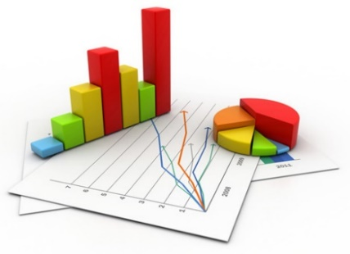
Elaboración y Diseño: MILENA DE LEON MENDOZA CC 39058006 | UNIVERSIDAD DEL MAGDALENA OFICINA DE CONTROL INTERNO SISTEMA DE GESTIÓN INTEGRAL DE LA CALIDAD “COGUI” ADMINISTRACIÓN DE RIESGOS | Página 1 de
 |  | Código: EI-F11
 |  | Versión: 06

ESTADISTICAS - TABLAS Y GRAFICOS
 |  | GESTIÓN | CORRUPCIÓN
Resultado General Seguimientos y Monitoreos (Tabla) |  | Ir | Ir
Avances Cuatrimestrales de Acciones por Riesgo (Tabla y Grafica) |  | Ir | Ir
Avance de la Acciones por Riesgo (Tabla y Grafica) |  | Ir | Ir
Analisis de Controles del Riesgo (Tabla y Graficas) |  | Ir | Ir
Calificación y Evaluación de los Riesgos (Tablas) |  | Ir | Ir
Cumplimiento Respecto a Plazos y Avance del Mapa (Tabla y Graficas) |  | Ir | Ir
Avance MAPA DE RIESGO |  | Ir

RXC
Elaboración y Diseño: MILENA DE LEON MENDOZA CC 39058006 |  | UNIVERSIDAD DEL MAGDALENA OFICINA DE CONTROL INTERNO SISTEMA DE GESTIÓN INTEGRAL DE LA CALIDAD “COGUI” ADMINISTRACIÓN DE RIESGOS |  |  |  | Página 1 de
 |  |  |  |  |  | Código: EI-F11
 |  |  |  |  |  | Versión: 06

ESTADISTICAS - TABLAS Y GRAFICOS DE RESULTADOS
INSTITUCIONAL |  | Mapa de Riesgo Institucional |  |  | Fecha de Actualización (AAAA/MM/DD) | 2016-03-14
 |  | RESULTADO SEGUIMIENTOS Y MONITOREOS |  |  | Fecha Ultimo Seguimiento | 2016-08-31
Avances Cuatrimestrales de Acciones por Riesgo de GESTIÓN
 | % 1ER CuaT | % 2DO CuaT | % 3ER CuaT | % Avance (Ultimo Seguimeinto)
1G | 0% | 0% | 0%
2G | 100% | 100% | 0%
3G | 100% | 100% | 0%
4G | 0% | 50% | 0%
5G | 100% | 100% | 0%
6G | 0% | 0% | 0%
7G | 0% | 0% | 0%
8G | 0% | 0% | 0%
9G | 100% | 100% | 0%
10G | 13% | 25% | 0%
11G | 0% | 4% | 0%
12G | 0% | 5% | 0%
13G | 0% | 5% | 0%
14G | 0% | 2% | 0%
15G | 58% | 72% | 0%
16G | 8% | 50% | 0%
17G | 0% | 67% | 0%
18G | 0% | 0% | 0%
19G | 0% | 0% | 0%
20G | 0% | 0% | 0%
21G | 0% | 0% | 0%
22G | 0% | 22% | 0%
23G | 0% | 50% | 0%
24G | 0% | 45% | 0%
25G | 0% | 0% | 0%
26G | 0% | 0% | 0%
27G | 0% | 0% | 0%
28G | 0% | 0% | 0%
Nº | RIESGO | % 1ER CuaT | % 2DO CuaT | % 3ER CuaT
1G | Relaciones Interinstitucionales. Concentrar labores múltiples en poco personal | NA | 0%
2G | Relaciones Interinstitucionales. Escaso registro y control de la movilidad internacional entrante y saliente. | 100% | 100%
3G | Relaciones Interinstitucionales. Gestionar la movilidad internacional sin requisitos legales | 100% | 100%
4G | Acreditación. Insuficiente Implementación de la Política Institucional de Autoevaluación, Acreditación y Aseguramiento de la calidad | 0% | 50%
5G | Acreditación. Deficiencia en la calidad técnica de los informes | 100% | 100%
6G | Acreditación. Negación de la acreditación o de la renovación de registro calificado | NA | NA
7G | Acreditación. Incumplimiento en algunas actividades establecidas en el plan de trabajo | NA | NA
8G | Acreditación. Retraso en el otorgamiento o renovacion del registro calificado | NA | NA
9G | Gestión de la Calidad. La alta dirección no asegura la disponibilidad de los recursos para el mantenimiento y mejora del sistema. | 100% | 100%
10G | Comunicaciones. Inoportuna e ineficaz divulgación de los productos comunicativos y publicitarios ante los usuarios internos y externos. | 13% | 25%
11G | Gestión Academica. Pérdida de Registro Calificado de los Programas Académicos. | NA | 4%
12G | Gestión Academica. Formulación inadecuada de políticas. | NA | 5%
13G | Gestión Academica. Aplicación inadecuada de la normatividad en el desarrollo de los diferentes procesos academicos de los programas. | NA | 5%
14G | Gestión Academica. Deterioro en la calidad de los programas académicos por necesidades de recursos no cubiertas. | NA | 2%
15G | Gestión de Investigación. No fomentar la actividad investigativa en la Universidad. | 58% | 72%
16G | Gestión de Investigación. Deficiente cumplimiento del plan de acción de la Vicerrectoría de Investigación | 8% | 50%
17G | Gestión de Extensión y Proyección Social. Incumplimiento en los compromisos establecidos en la formalización de los proyectos. | 0% | 67%
18G | Gestión de Extensión y Proyección Social. Limitada interacción e integración con las comunidades nacionales e internacionales en el fortalecimiento de la presencia de la Universidad en la vida social y cultural del país. | NA | NA
19G | Gestión de Extensión y Proyección Social. Interrupción en las actividades e incumplimiento de los proyectos de extensión y proyección social, en las zonas de influencia. | NA | NA
20G | Gestión de Contratación. Celebración de contratos sin el cumplimiento de los requisitos internos y externos de carácter contractual | NA | NA
21G | Gestión de Contratación. Documentación incompleta en la carpeta contractual | NA | NA
...

RXC C
Elaboración y Diseño: MILENA DE LEON MENDOZA CC 39058006 |  | UNIVERSIDAD DEL MAGDALENA OFICINA DE CONTROL INTERNO SISTEMA DE GESTIÓN INTEGRAL DE LA CALIDAD “COGUI” ADMINISTRACIÓN DE RIESGOS |  |  |  | Página 1 de
 |  |  |  |  |  | Código: EI-F11
 |  |  |  |  |  | Versión: 06

ESTADISTICAS - TABLAS Y GRAFICOS DE RESULTADOS
INSTITUCIONAL |  | Mapa de Riesgo Institucional |  |  | Fecha de Actualización (AAAA/MM/DD) | 2016-03-14
 |  | RESULTADO SEGUIMIENTOS Y MONITOREOS |  |  | Fecha Ultimo Seguimiento | 2016-08-31
Avances Cuatrimestrales de Acciones por Riesgo de CORRUPCIÓN
 | % 1ER CuaT | % 2DO CuaT | % 3ER CuaT
1C | 100% | 100% | 0%
2C | 0% | 0% | 0%
3C | 0% | 0% | 0%
4C | 0% | 0% | 0%
5C | 100% | 100% | 0%
6C | 100% | 100% | 0%
7C | 0% | 0% | 0%
8C | 0% | 0% | 0%
9C | 0% | 0% | 0%
10C | 0% | 2% | 0%
11C | 0% | 2% | 0%
12C | 0% | 2% | 0%
13C | 20% | 25% | 0%
14C | 75% | 75% | 0%
15C | 0% | 60% | 0%
16C | 0% | 60% | 0%
17C | 0% | 60% | 0%
18C | 0% | 60% | 0%
19C | 0% | 60% | 0%
20C | 0% | 0% | 0%
21C | 25% | 60% | 0%
22C | 25% | 60% | 0%
23C | 25% | 60% | 0%
24C | 0% | 33% | 0%
25C | 0% | 0% | 0%
26C | 0% | 0% | 0%
27C | 5% | 5% | 0%
28C | 85% | 85% | 0%
29C | 0% | 0% | 0%
30C | 0% | 0% | 0%
31C | 8% | 23% | 0%
32C | 0% | 0% | 0%
33C | 0% | 0% | 0%
34C | 0% | 0% | 0%
Nº | RIESGO | % 1ER CuaT | % 2DO CuaT | % 3ER CuaT
1C | Relaciones Interinstitucionales. Tráfico de Influencias | 100% | 100%
2C | Dirección y Planeación. Ausencia o debilidad de procesos y procedimientos para la gestión administrativa y misional | NA | NA
3C | Dirección y Planeación. Prevaricato | NA | NA
4C | Dirección y Planeación. Malversación de Recursos | NA | NA
5C | Acreditación. Deficiencias en el manejo documental y de archivo | 100% | 100%
6C | Acreditación. Concentración de información de determinadas actividades o procesos en una persona | 100% | 100%
7C | Gestión de la Calidad. Concentración de información de determinadas actividades o procesos en una persona | NA | NA
8C | Gestión de la Calidad. Deficiencias en el manejo documental y de archivo | NA | NA
9C | Comunicaciones Concentración de información de determinadas actividades o procesos en una persona | NA | NA
10C | Gestión Academica. Ausencia de canales de comunicación | NA | 2%
11C | Gestión Academica. Concentración de información de determinadas actividades o procesos en una persona | NA | 2%
12C | Gestión Academica. Deficiencias en el manejo documental y de archivo | NA | 2%
13C | Gestión de Investigación. Vulnerabilidad en el manejo de la información de la actividad investigativa | 20% | 25%
14C | Gestión de Investigación. Violación de la propiedad Intelectual. | 75% | 75%
15C | Gestión de Extensión y Proyección Social. Desviación o uso indebido de recursos, que impidan la ejecución de los proyectos y actividades misionales de la vicerrectoria de extensión y proyección social | 0% | 60%
16C | Gestión de Extensión y Proyección Social. Concentración de la información en una persona. | 0% | 60%
...

AXR
Elaboración y Diseño: MILENA DE LEON MENDOZA CC 39058006 |  |  |  | Página 1 de
 |  |  |  | Código: EI-F11
 |  |  |  | Versión: 06

ESTADISTICAS - TABLAS Y GRAFICOS DE RESULTADOS
INSTITUCIONAL |  |  | Fecha de Actualización (AAAA/MM/DD) | 2016-03-14
 |  |  | Fecha Ultimo Seguimiento | 2016-08-31
Avance de las Acciones por Riesgo de GESTIÓN
 | % Avance (Ultimo Seguimiento)
1G | 0%
2G | 100%
3G | 100%
4G | 50%
5G | 100%
6G | 0%
7G | 0%
8G | 0%
9G | 100%
10G | 25%
11G | 4%
12G | 5%
13G | 5%
14G | 2%
15G | 72%
16G | 50%
17G | 67%
18G | 0%
19G | 0%
20G | 0%
21G | 0%
22G | 22%
23G | 50%
24G | 45%
25G | 0%
26G | 0%
27G | 0%
28G | 0%
Nº | RIESGO | % Avance (Ultimo Seguimiento)
1G | Relaciones Interinstitucionales. Concentrar labores múltiples en poco personal | 0%
2G | Relaciones Interinstitucionales. Escaso registro y control de la movilidad internacional entrante y saliente. | 100%
3G | Relaciones Interinstitucionales. Gestionar la movilidad internacional sin requisitos legales | 100%
4G | Acreditación. Insuficiente Implementación de la Política Institucional de Autoevaluación, Acreditación y Aseguramiento de la calidad | 50%
5G | Acreditación. Deficiencia en la calidad técnica de los informes | 100%
6G | Acreditación. Negación de la acreditación o de la renovación de registro calificado | NA
7G | Acreditación. Incumplimiento en algunas actividades establecidas en el plan de trabajo | NA
8G | Acreditación. Retraso en el otorgamiento o renovacion del registro calificado | NA
9G | Gestión de la Calidad. La alta dirección no asegura la disponibilidad de los recursos para el mantenimiento y mejora del sistema. | 100%
10G | Comunicaciones. Inoportuna e ineficaz divulgación de los productos comunicativos y publicitarios ante los usuarios internos y externos. | 25%
11G | Gestión Academica. Pérdida de Registro Calificado de los Programas Académicos. | 4%
12G | Gestión Academica. Formulación inadecuada de políticas. | 5%
13G | Gestión Academica. Aplicación inadecuada de la normatividad en el desarrollo de los diferentes procesos academicos de los programas. | 5%
14G | Gestión Academica. Deterioro en la calidad de los programas académicos por necesidades de recursos no cubiertas. | 2%
15G | Gestión de Investigación. No fomentar la actividad investigativa en la Universidad. | 72%
16G | Gestión de Investigación. Deficiente cumplimiento del plan de acción de la Vicerrectoría de Investigación | 50%
17G | Gestión de Extensión y Proyección Social. Incumplimiento en los compromisos establecidos en la formalización de los proyectos. | 67%
18G | Gestión de Extensión y Proyección Social. Limitada interacción e integración con las comunidades nacionales e internacionales en el fortalecimiento de la presencia de la Universidad en la vida social y cultural del país. | NA
19G | Gestión de Extensión y Proyección Social. Interrupción en las actividades e incumplimiento de los proyectos de extensión y proyección social, en las zonas de influencia. | NA
20G | Gestión de Contratación. Celebración de contratos sin el cumplimiento de los requisitos internos y externos de carácter contractual | NA
21G | Gestión de Contratación. Documentación incompleta en la carpeta contractual | NA
...

AXR C
Elaboración y Diseño: MILENA DE LEON MENDOZA CC 39058006 |  |  |  | Página 1 de
 |  |  |  | Código: EI-F11
 |  |  |  | Versión: 06

ESTADISTICAS - TABLAS Y GRAFICOS DE RESULTADOS
INSTITUCIONAL |  |  | Fecha de Actualización (AAAA/MM/DD) | 2016-03-14
 |  |  | Fecha Ultimo Seguimiento | 2016-08-31
Avance de las Acciones por Riesgo de CORRUPCIÓN
 | % Avance (Ultimo Seguimeinto)
1C | 100%
2C | 0%
3C | 0%
4C | 0%
5C | 100%
6C | 100%
7C | 0%
8C | 0%
9C | 0%
10C | 2%
11C | 2%
12C | 2%
13C | 25%
14C | 75%
15C | 60%
16C | 60%
17C | 60%
18C | 60%
19C | 60%
20C | 0%
21C | 60%
22C | 60%
23C | 60%
24C | 33%
25C | 0%
26C | 0%
27C | 5%
28C | 85%
29C | 0%
30C | 0%
31C | 23%
32C | 0%
33C | 0%
34C | 0%
Nº | RIESGO | % Avance (Ultimo Seguimeinto)
1C | Relaciones Interinstitucionales. Tráfico de Influencias | 100%
2C | Dirección y Planeación. Ausencia o debilidad de procesos y procedimientos para la gestión administrativa y misional | NA
3C | Dirección y Planeación. Prevaricato | NA
4C | Dirección y Planeación. Malversación de Recursos | NA
5C | Acreditación. Deficiencias en el manejo documental y de archivo | 100%
6C | Acreditación. Concentración de información de determinadas actividades o procesos en una persona | 100%
7C | Gestión de la Calidad. Concentración de información de determinadas actividades o procesos en una persona | NA
8C | Gestión de la Calidad. Deficiencias en el manejo documental y de archivo | NA
9C | Comunicaciones Concentración de información de determinadas actividades o procesos en una persona | NA
10C | Gestión Academica. Ausencia de canales de comunicación | 2%
11C | Gestión Academica. Concentración de información de determinadas actividades o procesos en una persona | 2%
12C | Gestión Academica. Deficiencias en el manejo documental y de archivo | 2%
13C | Gestión de Investigación. Vulnerabilidad en el manejo de la información de la actividad investigativa | 25%
14C | Gestión de Investigación. Violación de la propiedad Intelectual. | 75%
15C | Gestión de Extensión y Proyección Social. Desviación o uso indebido de recursos, que impidan la ejecución de los proyectos y actividades misionales de la vicerrectoria de extensión y proyección social | 60%
16C | Gestión de Extensión y Proyección Social. Concentración de la información en una persona. | 60%
...

CONT
 |  |  |  |  |  |  |  |  |  |  |  |  |  |  |  |  |  |  |  |  |  |  | Página 1 de
 |  |  |  |  |  |  |  |  |  |  |  |  |  |  |  |  |  |  |  |  |  |  | Código: EI-F11
 |  |  |  |  |  |  |  |  |  |  |  |  |  |  |  |  |  |  |  |  |  |  | Versión: 06

ESTADISTICAS - TABLAS Y GRAFICOS DE RESULTADOS
INSTITUCIONAL |  | Mapa de Riesgo Institucional |  |  |  |  |  |  |  |  |  |  |  |  |  |  |  |  |  |  |  | Fecha de Actualización (AAAA/MM/DD) | 2016-03-14
 |  | Analisis de Controles deL Riesgo de GESTIÓN |  |  |  |  |  |  |  |  |  |  |  |  |  |  |  |  |  |  |  | Fecha Ultimo Seguimiento | 2016-08-31
Tipo de Control
Riesgos Identificados | 28 | Preventivos | Correctivos |  | Total Contoles |  | Documentados |  |  | Con Sistema |  |  | Con Responsable Seguimiento |  |  | Con Adecuada Periodicidad Seg |  |  | Con Evidencias
 |  |  |  |  |  |  | SI | NO |  | AUT | MAN |  | SI | NO |  | SI | NO |  | SI | NO
Controles Efectivos |  | 48 | 2 | 0.96428571429 | 50 | 89% | 48 | 2 | 0.91071428571 | 2 | 48 | 0.053571428571 | 50 | 0 | 0.98214285714 | 45 | 5 | 0.82142857143 | 50 | 0 | 0.96428571429
Controles NO Efectivos |  | 6 | 0 | 0.035714285714 | 6 | 11% | 3 | 3 | 0.089285714286 | 1 | 5 | 0.94642857143 | 5 | 1 | 0.017857142857 | 1 | 5 | 0.17857142857 | 4 | 2 | 0.035714285714
Totales |  | 54 | 2 |  | 56 |  | 51 | 5 |  | 3 | 53 |  | 55 | 1 |  | 46 | 10 |  | 54 | 2
Ejercicio del Control (Efectividad)
Ejercicio del Control (Documentación)
Ejercicio del Control (Sistema)
Seguimiento al Control (Responsable)
Seguimiento al Control (Periodicidad)
Seguimiento al Control (Evidencias)

CONT C
 |  |  |  |  |  |  |  |  |  |  |  |  |  |  |  |  |  |  |  |  |  |  | Página 1 de
 |  |  |  |  |  |  |  |  |  |  |  |  |  |  |  |  |  |  |  |  |  |  | Código: EI-F11
 |  |  |  |  |  |  |  |  |  |  |  |  |  |  |  |  |  |  |  |  |  |  | Versión: 06

ESTADISTICAS - TABLAS Y GRAFICOS DE RESULTADOS
INSTITUCIONAL |  | Mapa de Riesgo Institucional |  |  |  |  |  |  |  |  |  |  |  |  |  |  |  |  |  |  |  | Fecha de Actualización (AAAA/MM/DD) | 2016-03-14
 |  | Analisis de Controles deL Riesgo de CORRUPCIÓN |  |  |  |  |  |  |  |  |  |  |  |  |  |  |  |  |  |  |  | Fecha Ultimo Seguimiento | 2016-08-31
Tipo de Control
Riesgos Identificados | 34 | Preventivos | Correctivos |  | Total Contoles |  | Documentados |  |  | Con Sistema |  |  | Con Responsable Seguimiento |  |  | Con Adecuada Periodicidad Seg |  |  | Con Evidencias
 |  |  |  |  |  |  | SI | NO |  | AUT | MAN |  | SI | NO |  | SI | NO |  | SI | NO
Controles Efectivos |  | 51 | 2 | 0.96296296296 | 53 | 98% | 45 | 8 | 0.83333333333 | 5 | 48 | 0.092592592593 | 53 | 0 | 1 | 50 | 3 | 0.92592592593 | 49 | 4 | 0.90740740741
Controles NO Efectivos |  | 1 | 0 | 0.037037037037 | 1 | 2% | 0 | 1 | 0.16666666667 | 0 | 1 | 0.90740740741 | 1 | 0 | 0 | 0 | 1 | 0.074074074074 | 0 | 1 | 0.092592592593
Totales |  | 52 | 2 |  | 54 |  | 45 | 9 |  | 5 | 49 |  | 54 | 0 |  | 50 | 4 |  | 49 | 5
Ejercicio del Control (Efectividad)
Ejercicio del Control (Documentación)
Ejercicio del Control (Sistema)
Seguimiento al Control (Responsable)
Seguimiento al Control (Periodicidad)
Seguimiento al Control (Evidencias)

CYER
 |  |  |  |  | Página 1 de
 |  |  |  |  | Código: EI-F11
 |  |  |  |  | Versión: 06
...
 |  |  |  |  | Fecha de Actualización (AAAA/MM/DD) | 2016-03-14
 |  |  |  |  | Fecha Ultimo Seguimiento | 2016-08-31
Impacto
3 | 4 | 5
0 | 19 | 1 | Zona de Riesgo BAJA | 0
0 | 0 | 0 | Zona de Riesgo MODERADA | 0
1 | 0 | 0 | Zona de Riesgo ALTA | 0.82142857143
1 | 2 | 1 | Zona de Riesgo EXTREMA | 0.17857142857
2 | 0 | 0

CYER C
 |  |  |  |  | Página 1 de
 |  |  |  |  | Código: EI-F11
 |  |  |  |  | Versión: 06
...
 |  |  |  |  | Fecha de Actualización (AAAA/MM/DD) | 2016-03-14
 |  |  |  |  | Fecha Ultimo Seguimiento | 2016-08-31
...
Posiblidad | 3 | 33 | Zona de Riesgo MODERADA | 0.97058823529
 | 5 | 1 | Zona de Riesgo EXTREMA | 0.029411764706

AYCM
Elaboración y Diseño: MILENA DE LEON MENDOZA CC 39058006 |  | UNIVERSIDAD DEL MAGDALENA OFICINA DE CONTROL INTERNO SISTEMA DE GESTIÓN INTEGRAL DE LA CALIDAD “COGUI” ADMINISTRACIÓN DE RIESGOS |  |  |  |  | Página 1 de
 |  |  |  |  |  |  | Código: EI-F11
 |  |  |  |  |  |  | Versión: 06

ESTADISTICAS - TABLAS Y GRAFICOS DE RESULTADOS
INSTITUCIONAL |  | Mapa de Riesgo Institucional |  |  |  | Fecha de Actualización (AAAA/MM/DD) | 2016-03-14
 |  | RESULTADO SEGUIMIENTOS Y MONITOREOS |  |  |  | Fecha Ultimo Seguimiento | 2016-08-31
Cumplimiento Respecto a Plazos y Avance Mapa de Riesgos de GESTIÓN
 | Cumplimiento Riesgos de GESTIÓN (Respecto a los plazos establecidos) | % Avance Riesgos de GESTIÓN
% 1ER CuaT | 17% | 17%
% 2DO CuaT | 40% | 40%
% 3ER CuaT | 0% | 0%
Riesgos Identificados | 28 | % 1ER CuaT | % 2DO CuaT | % 3ER CuaT | % Avance (Ultimo Seguimiento)
Cumplimiento Riesgos de GESTIÓN (Respecto a los plazos establecidos) |  | 17% | 40% |  | 40% | 60%
% Avance Riesgos de GESTIÓN |  | 17% | 40% |  | 40% | 60%
 |  | Cumplimiento Riesgos de GESTIÓN (Respecto a los plazos establecidos)
 |  | 40%
 |  | 60%
 |  | % Avance Riesgos de GESTIÓN
 |  | 40%
 |  | 60%

AYCM C
Elaboración y Diseño: MILENA DE LEON MENDOZA CC 39058006 |  | UNIVERSIDAD DEL MAGDALENA OFICINA DE CONTROL INTERNO SISTEMA DE GESTIÓN INTEGRAL DE LA CALIDAD “COGUI” ADMINISTRACIÓN DE RIESGOS |  |  |  |  | Página 1 de
 |  |  |  |  |  |  | Código: EI-F11
 |  |  |  |  |  |  | Versión: 06

ESTADISTICAS - TABLAS Y GRAFICOS DE RESULTADOS
INSTITUCIONAL |  | Mapa de Riesgo Institucional |  |  |  | Fecha de Actualización (AAAA/MM/DD) | 2016-03-14
 |  | RESULTADO SEGUIMIENTOS Y MONITOREOS |  |  |  | Fecha Ultimo Seguimiento | 2016-08-31
Cumplimiento Respecto a Plazos y Avance Mapa de Riesgos de CORRUPCIÓN
 | Cumplimiento Riesgos de CORRUPCIÓN (Respecto a los plazos establecidos) | % Avance Riesgo de CORRUPCIÓN
% 1ER CuaT | 24% | 24%
% 2DO CuaT | 42% | 43%
% 3ER CuaT | 0% | 0%
Riesgos Identificados | 34 | % 1ER CuaT | % 2DO CuaT | % 3ER CuaT | % Avance (Ultimo Seguimiento)
Cumplimiento Riesgos de CORRUPCIÓN (Respecto a los plazos establecidos) |  | 24% | 42% |  | 42% | 58%
% Avance Riesgo de CORRUPCIÓN |  | 24% | 43% |  | 43% | 57%
Cumplimiento Riesgos de CORRUPCIÓN (Respecto a plazos establecidos)
 |  | Cumplimiento Riesgos de CORRUPCIÓN (Respecto a los plazos establecidos)
 |  | 42%
 |  | 58%
 |  | % Avance Riesgo de CORRUPCIÓN
 |  | 43%
 |  | 57%

AVANCE
Elaboración y Diseño: MILENA DE LEON MENDOZA CC 39058006 |  | UNIVERSIDAD DEL MAGDALENA OFICINA DE CONTROL INTERNO SISTEMA DE GESTIÓN INTEGRAL DE LA CALIDAD “COGUI” ADMINISTRACIÓN DE RIESGOS |  |  |  |  | Página 1 de
 |  |  |  |  |  |  | Código: EI-F11
 |  |  |  |  |  |  | Versión: 06

ESTADISTICAS - TABLAS Y GRAFICOS DE RESULTADOS
INSTITUCIONAL |  | Mapa de Riesgo Institucional |  |  |  | Fecha de Actualización (AAAA/MM/DD) | 2016-03-14
 |  | AVANCE MAPA DE RIESGO |  |  |  | Fecha Ultimo Seguimiento | 2016-08-31
Cumplimiento MAPA DE RIESGO
 |  | Cumplimiento MAPA Respecto a Plazos
 |  | 41%
 |  | 59%
Avance MAPA DE RIESGO
 |  | AVANCE DEL MAPA
 |  | 42%
 |  | 58%
Riesgos Identificados | 62 | % 1ER CuaT | % 2DO CuaT | % 3ER CuaT | % Avance (Ultimo Seguimiento)
Cumplimiento Respecto a Plazos | Gestión | 17% | 40% |  | 40%
 | Corrupción | 24% | 42% |  | 42%
Cumplimiento MAPA Respecto a Plazos |  | 21% | 41% |  | 41% | 59%
% Avance | Gestión | 17% | 40% |  | 40%
 | Corrupción | 24% | 43% |  | 43%
AVANCE DEL MAPA |  | 21% | 42% |  | 42% | 58%
Cumplimiento del Riesgo Respecto a Plazos
 | Gestión | Corrupción
% 1ER CuaT | 17% | 24%
% 2DO CuaT | 40% | 42%
% 3ER CuaT | 0% | 0%
% de Avance del Riesgo
 | Gestión | Corrupción
% 1ER CuaT | 17% | 24%
% 2DO CuaT | 40% | 43%
% 3ER CuaT | 0% | 0%
Resultados Cuatrimestrales MAPA DE RIESGO
 | Cumplimiento MAPA Respecto a Plazos | AVANCE DEL MAPA
% 1ER CuaT | 21% | 21%
% 2DO CuaT | 41% | 42%
% 3ER CuaT | 0% | 0%

Cartilla Guía
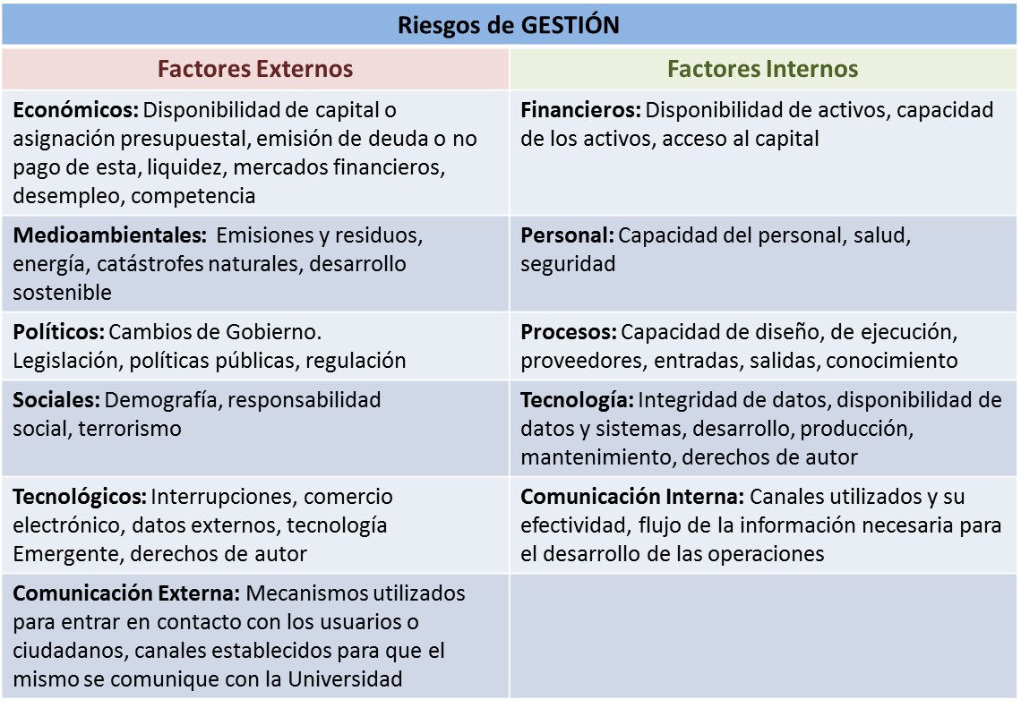

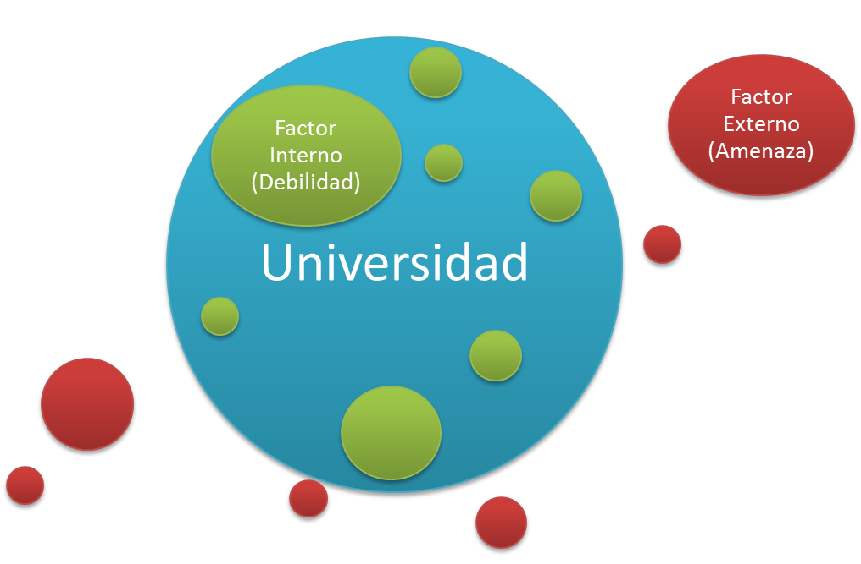

Volver

Posibles Riesgo de CORRUPCIÓN:
* Alta Dirección.
+ Concentración de autoridad o exceso de poder
+ Extralimitación de funciones
+ Ausencia de canales de comunicación
+ Amiguismo y clientelismo
* Financieros
+ Inclusión de gastos no autorizados
+ Inversiones de dineros públicos en entidades de dudosa solidez financiera, a cambio de beneficios indebidos para servidores públicos encargados de su administración
+ Inexistencia de registros auxiliares que permitan identificar y controlar los rubros de inversión
+ Archivos contables con vacíos de información
+ Afectar rubros que no corresponden con el objeto del gasto en beneficio propio o a cambio de una retribución económica
* De contratación
+ Estudios previos o de factibilidad superficiales
+ Estudios previos o de factibilidad manipulados por personal interesado en el futuro proceso de contratación (Estableciendo necesidades inexistentes o aspectos que benefician a una firma en particular)
+ Pliegos de condiciones hechos a la medida de una firma en particular
+ Disposiciones establecidas en los pliegos de condiciones que permiten a los participantes direccionar los procesos hacia un grupo en particular, como la media geométrica
+ Restricción de la participación a través de visitas obligatorias innecesarias, establecidas en el pliego de condiciones
+ Adendas que cambian condiciones generales del proceso para favorecer a grupos determinados
+ Urgencia manifiesta inexistente
+ Designar supervisores que no cuentan con conocimientos suficientes para desempeñar la función
+ Concentrar las labores de supervisión de múltiples contratos en poco personal
+ Contratar con compañías de papel, las cuales son especialmente creadas para participar procesos específicos, que no cuentan con experiencia, pero si con músculo financiero
* De información y documentación
+ Concentración de información de determinadas actividades o procesos en una persona
+ Sistemas de información susceptibles de manipulación o adulteración
+ Ocultar a la ciudadanía la información considerada pública
+ Deficiencias en el manejo documental y de archivo
* De investigación y sanción
+ Fallos amañados
+ Dilatación de los procesos con el propósito de obtener el vencimiento de términos o la prescripción del mismo
+ Desconocimiento de la ley, mediante interpretaciones subjetivas de las normas vigentes para evitar o postergar su aplicación
+ Exceder las facultades legales en los fallos
+ Soborno (Cohecho)
* De actividades regulatorias
+ Decisiones ajustadas a intereses particulares
+ Tráfico de influencias, (amiguismo, persona influyente)
+ Soborno (Cohecho)
* De trámites y/o servicios internos y externos
+ Cobro por realización del trámite, (Concusión)
+ Tráfico de influencias, (amiguismo, persona influyente)
+ Falta de información sobre el estado del proceso del trámite al interior de la entidad
* De reconocimiento de un derecho
+ Cobrar por el trámite, (Concusión)
+ Imposibilitar el otorgamiento de diploma
+ Ofrecer beneficios económicos para acelerar la expedición de diploma o para su obtención sin el cumplimiento de todos los requisitos legales
+ Tráfico de influencias, (amiguismo, persona influyente)

Riesgo de GESTIÓN: Posibilidad de ocurrencia de un evento que pueda entorpecer el normal desarrollo de las funciones de la Universidad y afectar el logro de sus objetivos.
Riesgo de CORRUPCIÓN: Posibilidad de que por acción u omisión, mediante el uso indebido del poder, de los recursos o de la información, se lesionen los intereses de laUniversidad y en consecuencia del Estado, para la obtención de un beneficio particular.

volver

volver

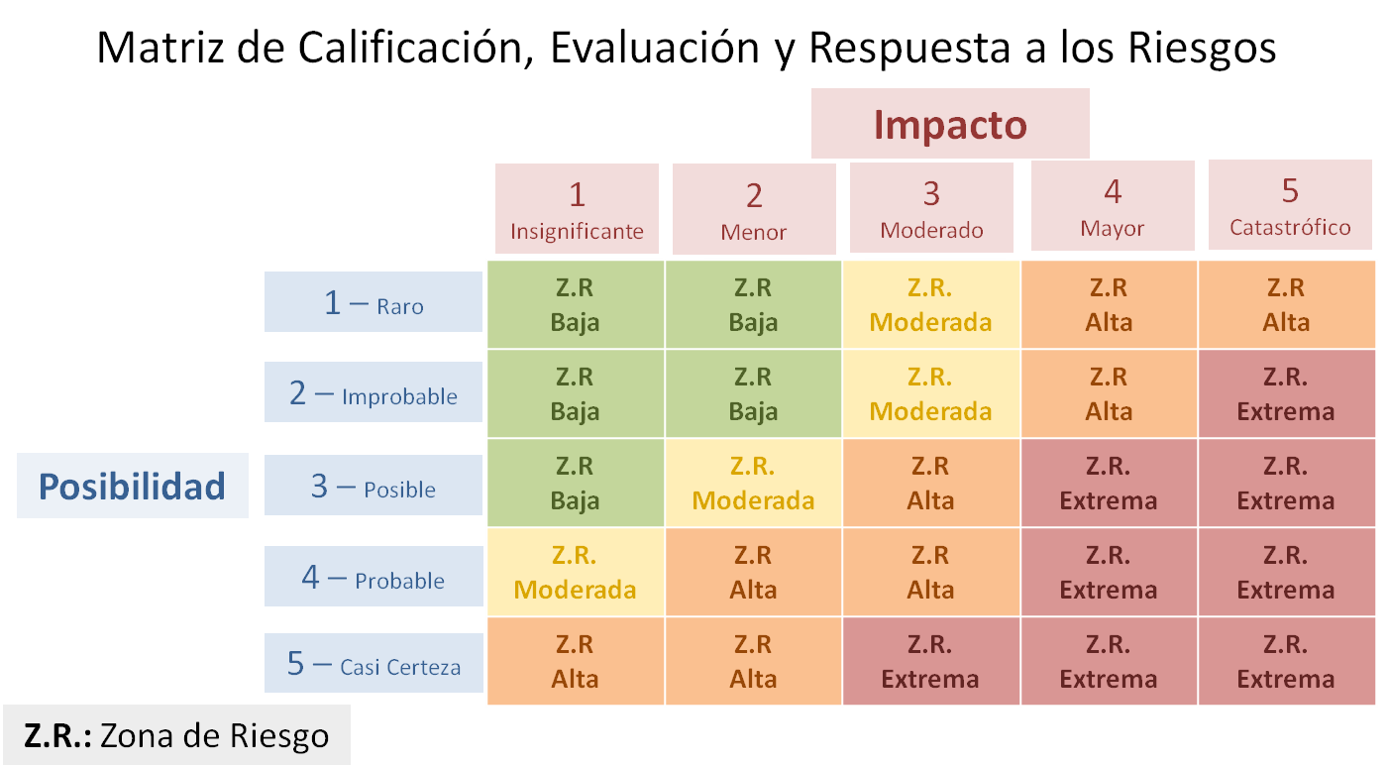

Entendiéndose por
posibilidad de ocurrencia del Riesgo, la frecuencia la presencia de factores internos y externos que pueden propiciar el riesgo de gestión, aunque éste no se haya presentado nunca.
Y como
Impacto (En Riesgos de Gestión - RG), el efecto o consecuencias que puede ocasionar al proceso y a la Universidad la materialización del riesgo de gestión.
Impacto (En Riesgos de Corrupción- RC), el impacto de la materialización de un riesgo de corrupción es único, por cuanto lesiona la imagen, la credibilidad, la transparencia y la probidad de las entidades y del Estado, afectando los recursos públicos, la confianza y el cumplimiento de las funciones de la administración, siendo por tanto inaceptable la materialización de un riesgo de corrupción.
Para adelantar el análisis del riesgo se deben considerar los siguientes aspectos, así como sus análisis cualitativos y cuantitativos:
La Calificación del Riesgo: deben calificar cada riesgo identificado mediante el elemento anterior, a través del análisis cualitativo y/o cuantitativo que le haga a la posibilidad de ocurrencia del riesgo y el impacto (RG) de éste.
La Evaluación del Riesgo: permite comparar los resultados de su calificación, con los criterios definidos para establecer el grado de exposición de la Universidad al riesgo, ubicándolo en una zona de riesgo y de esta forma distinguir entre los riesgos Bajos, Moderados, altos o Extremos y fijar las prioridades de las acciones requeridas para su tratamiento.
Con el Elemento Análisis de Riesgos y su diligenciamiento, se busca que el proceso o la Universidad obtenga los siguientes resultados:
Establecer la posibilidad de ocurrencia de los riesgos, que pueden disminuir la capacidad de proceso y la Universidad, para cumplir su propósito.
Medir el impacto (en RG), las consecuencias del riesgo sobre las personas, los recursos, los objetivos institucionales o el desarrollo de los procesos.
Establecer criterios de calificación y evaluación de los riesgos que permiten tomar decisiones pertinentes sobre su tratamiento.

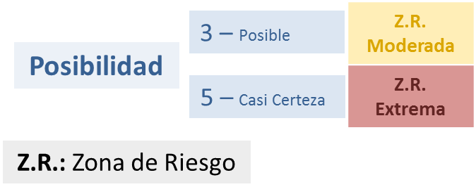

volver

 | volver

Pueden existir controles de Gestión, Operativos o Legales, y para la evaluación de los controles existentes para cada uno de los riesgos, es necesario:
Establecer si son preventivos o correctivos, entendiéndose estos como:
Preventivos, aquellos que actúan para eliminar las causas del riesgo, para prevenir su ocurrencia o materialización.
Correctivos, aquellos que permiten el restablecimiento de la actividad después de ser detectado un evento no deseable; también permiten la modificación de las acciones que propiciaron su ocurrencia.

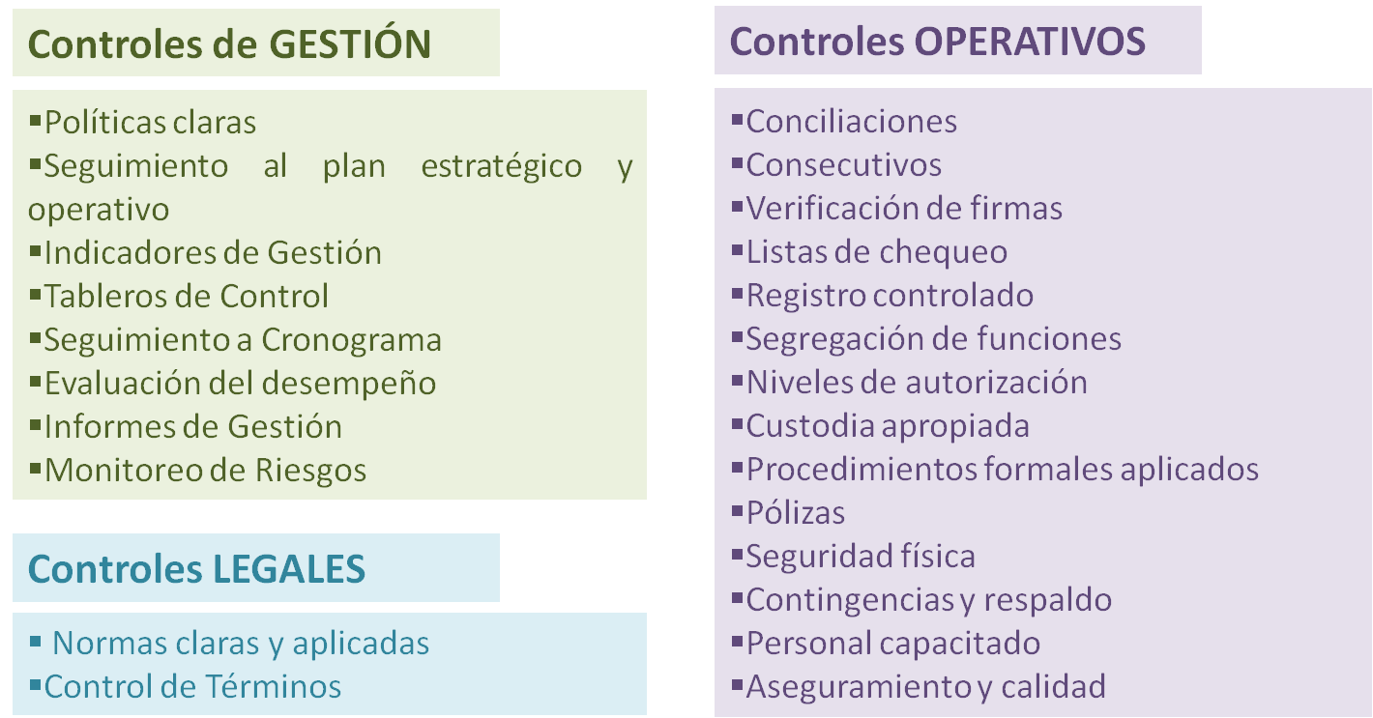

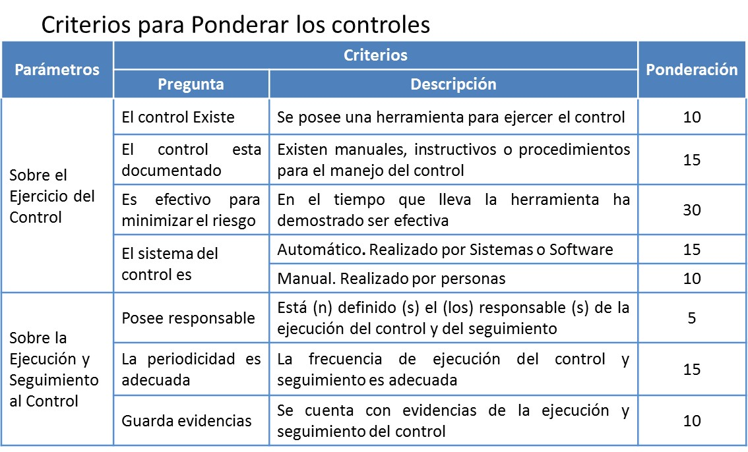

 |  | volver
volver

Estas posibles acciones a tomar según Calificación del Riesgo son:
* Para Riesgos de GESTIÓN:
Eliminar la Causa: eliminar la actividad que ocasiona el riesgo, en la medida de lo posible.
Compartir o Transferir el Riesgo: medidas que permitan reducir el efecto del riesgo, mediante el traspaso de las pérdidas a otras organizaciones, a través de contratos seguros y, otros mecanismos que logran compartir el riesgo, como los contratos a riesgo compartido.
Asumir el riesgo: aceptarlo sin necesidad de tomar otras medidas de control diferentes a las que se poseen.
* Para Riesgos de GESTIÓN y CORRUPCIÓN:
Evitar la Posibilidad: tomar las medidas encaminadas a prevenir su materialización (medidas de prevención). Se logra cuando al interior de los procesos se generan cambios sustanciales por mejoramiento, rediseño o eliminación, resultado de unos adecuados controles y acciones emprendidas. Ejemplo: mantenimiento preventivo de los equipos, desarrollo tecnológico, etc.
Reducir el Riesgo: medidas orientadas a disminuir tanto la posibilidad (medidas de prevención), como el impacto (medidas de protección o correctivas), mediante la optimización de procedimientos y la implementación de controles.
O en caso de riesgo residual, dado por reducción o transferencia del riesgo, el responsable del proceso o representante legal puede aceptar la pérdida residual probable y elaborar los planes de contingencia para su manejo.
Para escoger las acciones que van a tratar el riesgo, también tiene que tener en cuenta que:
- En caso que el riesgo se encuentre en las zonas Moderadas o Altas, debe realizar un análisis del costo beneficio, costo de la implementación de la acción contra el beneficio de la misma.
- Siempre que el riesgo sea calificado en la zona Extrema, con impacto Catastrófico, se aconseja elminar la causa del riesgo, y diseñar planes de contingencia, para protegerse en caso de su ocurrencia

Las acciones que decida implementar deben:
Ser Factibles y Efectivas, tales como: la implementación de las políticas, definición de estándares, optimización de procesos y procedimientos y cambios físicos, entre otros.
Considerar la viabilidad jurídica, técnica, institucional, financiera y económica y se puede realizar con base en los criterios de: La valoración del riesgo, y El balance entre el costo de la implementación de cada acción contra el beneficio de la misma.
Una vez escogida la acción debe Identificar los responsables de las áreas o dependencias para llevar a cabo las acciones y definir unos indicadores que permitan verificar el cumplimiento para tomar medidas correctivas cuando sea necesario. Con el fin de consignarlos en el Mapa de Riesgos.

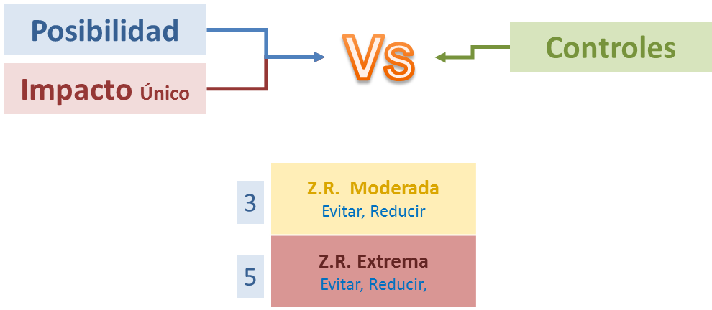

Algunas de las acciones tienden a controlar la Posibilidad y otras el impacto Son:
POSIBILIDAD IMPACTO
Planes de auditoria Planes de contingencia
Condiciones contractuales Arreglos contractuales
Revisiones formales de requerimientos, especificaciones, diseños, ingeniería y operaciones Condiciones contractuales
Inspecciones y controles a los procesos Características de diseño
Administración de la inversión y la cartera Planes de recuperación ante desastres o siniestros
Administración de los proyectos Establecimiento de políticas para controlar los fraudes
Mantenimientos preventivos Minimizar la exposición a fuentes de riesgo
Aseguramiento de la calidad Planeación de cartera
Investigación y desarrollo tecnológico Separación o reubicación de una actividad y recurso
Capacitaciones Relaciones públicas
Supervisiones
Comprobaciones
Acuerdos organizacionales
Controles técnicos
Entre otros

volver

